ППРВ
 |  |  |  |  |  | УТВЕРЖДАЮ APPROVED BY

 |  |  |  |  |  | Temporary the head of the site

 |  |  |  |  |  | (должность/posoition)
 |  |  |  |  |  |  |  |  | Alferov A.V.

 |  |  |  |  |  | (подпись/signature) |  |  | (Ф.И.О./full name)
 |  |  |  |  |  |  |  |  |  | 2026-10-21

 |  |  |  |  |  |  |  |  |  | (дата/date)
ПЛАН ПРОИЗВОДСТВА РАБОТ НА ВЫСОТЕ WORK AT HEIGHTS METHOD STATEMENT

 |  |  | к наряду(ам) - допуску(ам) № to permit(s)-to-work № |  |  |  | -

(Основание: п. 36 «Правил по охране труда при работе на высоте, утв. Минтруда РФ от16.11.2020 N 782н») (Grounds: clause. 36 of “Job safety rules by work at heights, approved by Minister of Labor of the RF No.782n” dated 16.11.2020)

1. | Выполняемые работы: Works performed: | Ремонт дефектов поверхностей ЖК, бетонной смесью или ремонтным составом/Repair of LCD surface defects with concrete mixture or repair compound

2. | Место выполнения работ: Work site: |  | 10UJA from elev. -0.100/ +6.800

3. | Группы по безопасности при работах на высоте: Work at heights safety groups:

Ответственный руководитель работ Responsible head of works |  |  |  | Ответственный исполнитель (производитель) работ Responsible work executor (producer) |  |  |  |  |  | Член бригады Member of the team

3 группа |  |  |  | 2 группа |  |  |  |  |  | 1 или 2 группа

Наличие у работника удостоверения о допуске к работам на высоте на рабочем месте обязательно!

4. | Системы обеспечения безопасности работ на высоте: Work at heights safety systems:

Наименование системы System denomination (отметить исходя из конкретных условий) (to be marked basing on particular circumstances) |  | Состав (элементы) системы System composition (elements) (отметить выбор исходя из конкретных условий работ, при необходимости внести дополнительные элементы) (to be marked basing on particular circumstances of works, additional elements to be entered if necessary) |  |  |  |  |  |  |  |  | Потребность (кол-во, шт.) Replenishment (quantity, pcs.)

 | Удерживающие системы Restraint systems |  | Страховочная привязь (огнестойкая) Safety harness (fire-resistant)

 |  |  | Строп удерживающий, регулируемый (огнестойкий), с соединительными элементами (карабинами) Adjustable lanyard (fire-resistant) with fasteners (snap hooks)

 |  |  | Анкерная точка крепления или анкерная линия Anchor point or anchor line

 |  |  | Анкерное устройство или структурный анкер Anchoring system or structural anchor

 |  |  | Дополнительно: Additionally:

 | Системы позиционирования Positioning systems |  | Страховочная привязь (огнестойкая) Safety harness (fire-resistant)

 |  |  | На любой высоте - инерционное блокирующее устройство втягивающего типа At any height - self-retracting lanyard

 |  |  | На высоте до 6,0 метров - двуплечевое блокирующее устройство втягивающего типа At heights below 6.0 meters - two-arm self-retracting lifeline

 |  |  | На высоте от 6,0 метров - строп страховочный двуплечевой, регулируемый (огнестойкий), с амортизатором и соединительными элементами (карабинами) At heights over 6.0 meters - two-arm adjustable lanyard (fire-resistant) with shock-absorber and fasteners (snap hooks)

 |  |  | Строп для позиционирования регулируемый (огнестойкий) Adjustable lanyard (fire-resistant) for positioning

 |  |  | Дополнительно: Additionally:

 | Страховочные системы Fall arrest systems |  | Страховочная привязь (огнестойкая) Safety harness (fire-resistant)

 |  |  | На любой высоте - инерционное блокирующее устройство втягивающего типа с соединительными элементами (карабинами) At any height - self-retracting lanyard with fasteners (snap hooks)

 |  |  | На высоте до 6,0 метров - двуплечевое блокирующее устройство втягивающего типа с соединительными элементами (карабинами) At heights below 6.0 meters - two-arm self-retracting lifeline with fasteners (snap hooks)

 |  |  | На высоте от 6,0 метров - строп страховочный двуплечевой, регулируемый (огнестойкий), с амортизатором и соединительными элементами (карабинами) At heights over 6.0 meters - two-arm adjustable lanyard (fire-resistant) with shock-absorber and fasteners (snap hooks)

 |  |  | Анкерная точка крепления или анкерная линия Anchor point or anchor line

 |  |  | Анкерное устройство (петля) или структурный анкер Anchoring system (loop) or structural anchor

 |  |  | Дополнительно: Additionally:

 | Эвакуационные и спасательные системы Evacuation and rescue systems |  | Страховочная привязь (огнестойкая) Safety harness (fire-resistant) |  |  |  |  |  |  |  | 1

 |  |  | Анкерная точка крепления или анкерная линия Anchor point or anchor line

 |  |  | Средство защиты втягивающего типа со встроенным спасательным подъемным устройством Self-retracting safety device with built-in rescue lifting gear |  |  |  |  |  |  |  | 1

5. | Первоочередное устройство постоянных ограждающих конструкций: Primary arrangement of permanent safety barriers: |  |  |  | Под местом производства работ на высоте в обязательном порядке устанавливать защитные улавливающие сетки, защитные экраны, козырьки и другие ограждающие конструкции предотвращающие падение предметов с высоты на ниже расположенные места производства работ и отметки. It is mandatory to install safety nets, protective screens, canopies and other protective structures at the site of work at height to prevent objects from falling from a height onto work areas and levels situated below.

6. | Временные ограждающие устройства: Temporary safety barriers: |  |  |  | Сигнальное ограждение, знаки безопасности Warning barriers, safety signs

7. | Используемые средства подмащивания (лестницы, стремянки, настилы, туры, леса): Scaffolds involved (staircases, ladders, walkways, rolling towers, trestlework): |  |  |  | Площадки навешиваемые на строительные конструкции, строительные леса PSK-CUP Platforms mounted on building structures, PSK-CUP scaffolding

8. | Используемые грузоподъемные механизмы, люльки, подъемников (вышек): Load lifting mechanisms, safety cradles of elevators (towers) involved: |  |  |  | Башенные краны БК 2.1; БК 2.5, Опалубочные захваты, стропы, перемещаемая тара Tower cranes BK 2.1; BK 2.5, Formwork clamps, slings, reusable containers

9. | Перечень СИЗ: List of PPE: |  |  |  | Спецодежда, защитные каски, очки защитные, лицевые щитки, защитные перчатки, спецобувь, беруши, сигнальные жилеты Workwear, safety helmets, safety goggles, face shields, safety gloves, safety footwear, earplugs, high-visibility vests

10. | Пути и средства подъема или спуска к местам производства работ: Ways and means of ascending and descending to work sites: |  |  |  | Маршевые лестницы, приставные лестницы, переходные мостики с защитными ограждениями, средства подмащивания Folding ladders, extension ladders, walkways with safety railings, shoring equipment

11. | Средства освещения, сигнализации и связи: Means of lighting, alarm and communication: |  |  |  | Переносные светильники, рация, мобильный телефон Portable lamps, walkie-talkies, mobile phones

12. | Технические средства безопасности и первичных средств пожаротушения: Technical safety means and primary firefighting means: |  |  |  | Огнетушители ОП-6 (из расчета 2шт на рабочее место) OP-6 fire extinguishers (two per workstation)

13. | Требования по санитарно-бытовому обслуживанию работников: Requirements to health care and personal services for employees: |  |  |  | Питьевые точки Drinking fountains

14. | Места и способы крепления систем обеспечения безопасности на высоте (графические изображения (эскизы) крепления элементов систем) Places and methods for work at heights safety systems attachment (graphic images (sketches) of systems elements attachment)

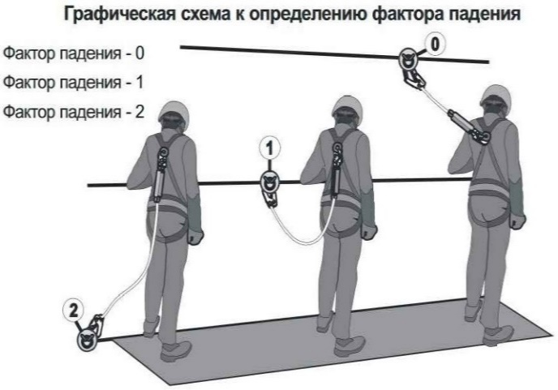 |  |  |  |  | Предпочтительным является выбор места анкерного устройства над головой работающего, то есть выше точки прикрепления соединительных элементов страховочной системы к его привязи. В этом случае фактор падения равен нулю.

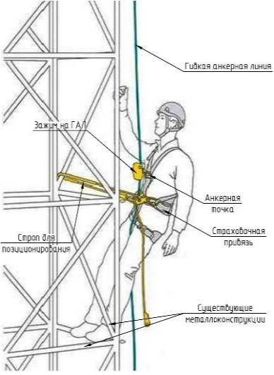 |  |  |  | 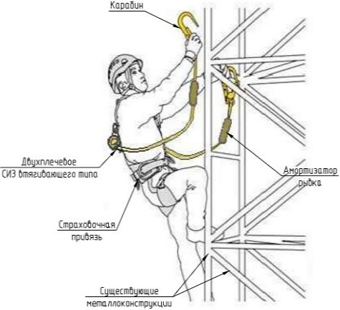 |  |  |  | 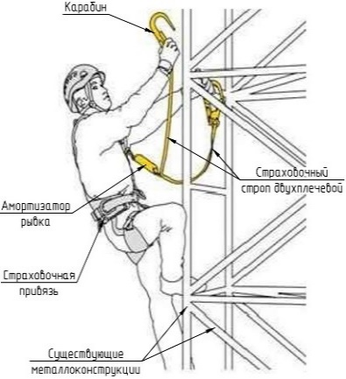

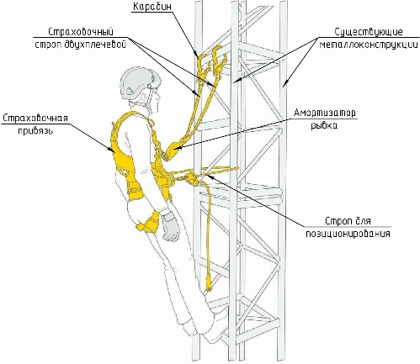 |  |  |  | 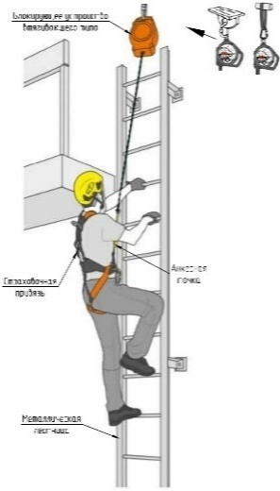 |  |  |  | 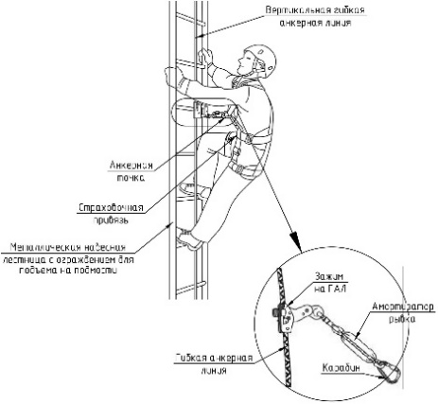

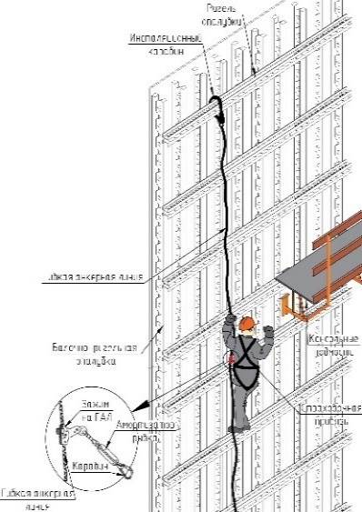 |  |  |  | 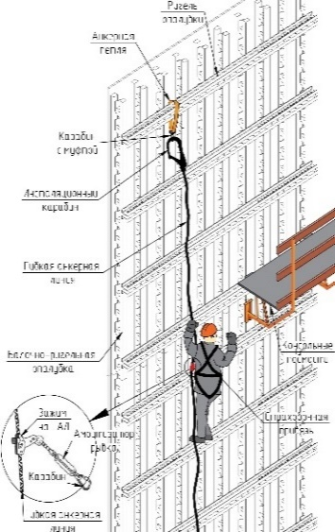 |  |  |  | 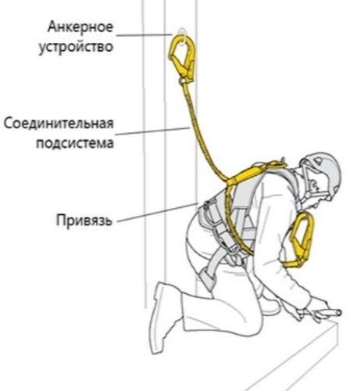

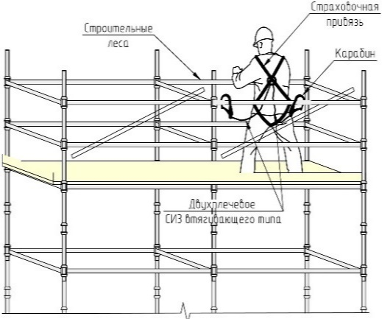 |  |  |  | 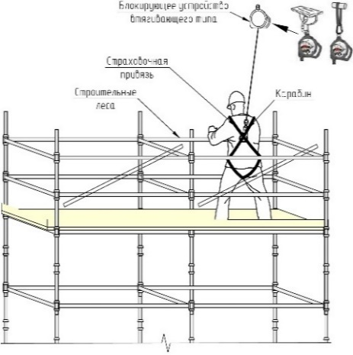

ПСЭР
 |  |  |  |  |  |  |  | УТВЕРЖДАЮ APPROVED BY

 |  |  |  |  |  |  |  | Temporary the head of the site

 |  |  |  |  |  |  |  | (должность/posoition)
 |  |  |  |  |  |  |  |  |  | Alferov A.V.

 |  |  |  |  |  |  |  | (подпись/signature) |  | (Ф.И.О./full name)
 |  |  |  |  |  |  |  |  |  |  | 2026-10-21

 |  |  |  |  |  |  |  |  |  |  | (дата/date)
ПЛАН ПО СПАСЕНИЮ И ЭВАКУАЦИИ РАБОТНИКОВ ПРИ ПРОИЗВОДСТВЕ РАБОТ НА ВЫСОТЕ A PLAN FOR THE RESCUE AND EVACUATION OF WORKERS DURING WORK AT A HEIGHT

 |  |  |  | к наряду - допуску № to permit-to-work № |  |  |  |  | -

(Основание: п. 35 «Правил по охране труда при работе на высоте, утв. Минтруда РФ от16.11.2020 N 782н») (Grounds: clause. 35 of “Job safety rules by work at heights, approved by Minister of Labor of the RF No.782n” dated 16.11.2020)

1. | Выполняемые работы: Works performed: |  | Ремонт дефектов поверхностей ЖК, бетонной смесью или ремонтным составом/Repair of LCD surface defects with concrete mixture or repair compound

2. | Место выполнения работ: Work site: |  |  | 10UJA from elev. -0.100/ +6.800

3. | Группы по безопасности при работах на высоте: Work at heights safety groups:

Ответственный руководитель работ Responsible head of works |  |  |  |  | Ответственный исполнитель (производитель) работ Responsible work executor (producer) |  |  |  |  |  | Член бригады Member of the team

3 группа |  |  |  |  | 2 группа |  |  |  |  |  | 1 или 2 группа

Опыт непосредственного выполнения работ на высоте: Experience of direct performance of work at height: |  |  |  |  |  |  | Не менее одного года

Требования к ключевым навыкам: Key skill requirements: |  |  |  |  |  |  | 1. Навык проведения спасательных мероприятий The skill of conducting rescue operations 2. Навык организации безопасной транспортировки пострадавшего The skill of organizing the safe transportation of the victim 3. Навык оказания первой помощи пострадавшему The skill of providing first aid to the victim

Наличие у работника удостоверения о допуске к работам на высоте на рабочем месте обязательно!

Требования к оформлению наряда-допуска на проведение спасательных работ
Согласно пункту 49 Приказа Минтруда России № 782н от 16.11.2020 в исключительных случаях(предупреждение аварии, устранение угрозы жизни работников, ликвидацияпоследствий аварий и стихийных бедствий) работы на высоте могут начаты без оформления наряда-допуска под руководством работников, назначаемых работодателем ответственными за безопасную организацию и проведение работ на высоте. Если указанные работы выполняются более суток, оформление наряда-допуска должно быть произведено в обязательном порядке. При этом распределение обязанностей в наряде допуске производится согласно представленной ниже таблице: According to paragraph 49 of the Order of the Ministry of Labor of the Russian Federation No. 782n dated 11.16.2020, in exceptional cases (accident prevention, elimination of threats to workers' lives, elimination of the consequences of accidents and natural disasters), work at height can begin without registration of a work permit under the supervision of employees appointed by the employer responsible for the safe organization and conduct of work at height. If the specified work is performed for more than a day, registration of the work permit must be carried out without fail. In this case, the distribution of responsibilities in the admission outfit is carried out according to the table below.:

Функции по наряду-допуску Access control functions |  |  |  |  | Назначаемое должностное лицо Appointed official |  |  |  |  |  | Требования к группе безопасности работ на высоте Requirements for the work safety group at height

Ответственный руководитель работ по наряду-допуску Responsible supervisor of the work on the side-admission |  |  |  |  | Лицо, назначенное приказом организации, ответственным за безопасную организацию и проведение работ на высоте. The person appointed by the order of the organization responsible for the safe organization and performance of work at height. |  |  |  |  |  | 3 группа Group 3

Ответственный исполнитель работ по наряду допуску Responsible contractor for joint admission |  |  |  |  | Лицо, уполномоченное приказом организации на проведение спасательных мероприятий и исполнению функций ответственного исполнителя работ. The person authorized by the order of the organization to carry out rescue operations and perform the functions of the responsible contractor. |  |  |  |  |  | 2 группа Group 2

Члены бригады Members of the brigade |  |  |  |  | Лица, уполномоченные приказом организации на проведение спасательных мероприятий. Persons authorized by the organization's order to carry out rescue operations. |  |  |  |  |  | 2 и 1 группа Groups 2 and 1

Способ коммуникации ответственного исполнителя работ с ответственным руководителем работ и экстренными службами: Телефонная связь The method of communication of the duty officer (supervisor) with the responsible head of work and emergency services: Telephone connection

Ответственный руководитель работ Responsible head of works |  |  | номер телефона: phone number:

Медицинская служба: +201070902111 (дежурный, круглосуточно) |  |  | Medical service:+201070902111 (duty officer, around the clock)

Ответственный исполнитель сообщает ответственному руководителю работ и экстренным службам следующую информацию: The responsible contractor informs the responsible work manager and the emergency services of the following information:

ФИО, сообщившего о проишествии Full name of the person who reported the incident

Место проишествия (название объекта, отметка, градус, оси) Location of the incident (name of the object, mark, degree, axis)

Характер проишествия The nature of the incident

Количество пострадавших Number of victims

Признаки травм у пострадавшего Signs of injury in the victim

Особенности путей подхода к пострадшему Features of the ways of approach to the victim

Местонахождение пострадавшего Location of the victim

Номер контактного (мобильного телефона) Contact (mobile phone) number

Если нет прямой связи с ответственным руководителем работ и экстенными службами, передать через третье лицо необходимую информацию If there is no direct communication with the responsible work manager and emergency services, provide the necessary information through a third party.

Номер телефона Phone number

Контактное лицо Contact person

До начала производва работ на высоте получить комплект и проверить исправность спасетельного и эвакуационного оборудования! Before starting work at height, check the serviceability of rescue and evacuation equipment!

Перечень оборудования, необходимый для проведения спасательно-эвакуационных мероприятий: The list of equipment required for rescue and evacuation measures:

Анкерные устройства и/или анкерные линии (дополнительные или уже используемые, но расчитанные на дополнительную нагрузку): Anchoring devices and/or anchor lines (additional or already used, but designed for additional load):

№ п/п | Наименование Name |  |  |  |  | Описанике Description |  |  |  |  |  | Потребность (кол-во, шт.) Replenishment (quantity, pcs.)

1. | Анкерное устройство "Анкерная петля" Anchor device "Anchor loop" | 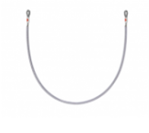 |  |  |  | Переносное анкерное устройство, не требующее монтажа. Применяется для охвата конструкции с целью последующего подсоединения соединительно-амортизирующей подсистемы. Могут быть текстильного исполнения. A portable anchor device that does not require installation. It is used to cover the structure for the purpose of subsequent connection of the coupling and shock-absorbing subsystem. They can be of textile design. |  |  |  |  |  | 1

2. | Привязь (страховочная привязь пострадавшего или дополнительная спасательная привязь : Leash (victim's safety harness or additional rescue harness : | 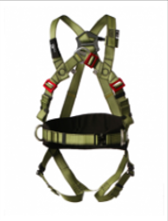 |  |  |  | Страховочная привязь предназначена для безопасного распределения нагрузки на тело пользователя во время процесса остановки падения. The safety harness is designed to safely distribute the load on the user's body during the fall stopping process. |  |  |  |  |  | 1

3. | Устройство втягивающего типа Retractor type device | 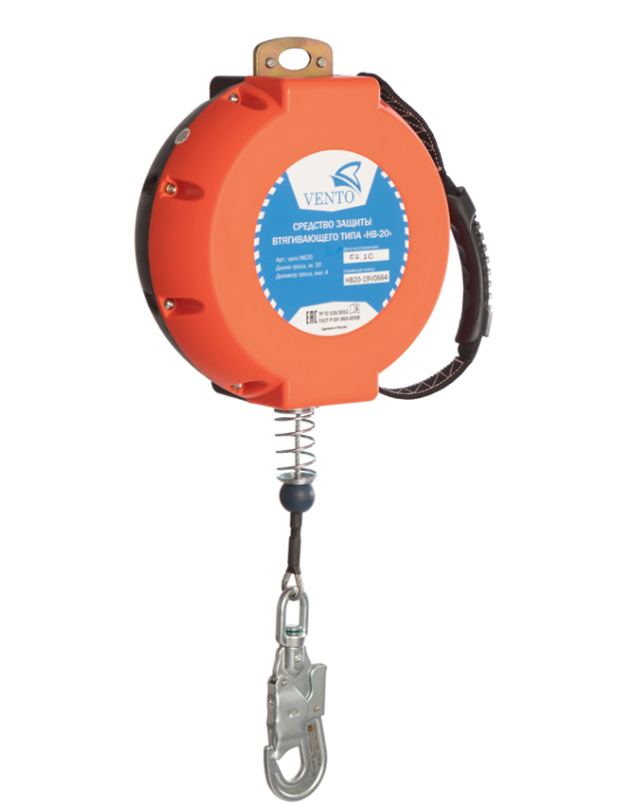 |  |  |  | Инерционное блокирующее устройство для организации страховочной системы при работе на высоте. Оптимально подходит для эксплуатации в сложных условиях, в местах, где возможен контакт с агрессивными химическими веществами, при проведении сварочных работ или при использовании обрезного инструмента. Механизм защищен корпусом из композитного противоударного пластика. По мере необходимости трос свободно выдается из устройства и автоматически наматывается обратно. При резком увеличении скорости вытягивания стропы (при срыве) срабатывает функция торможения, прекращающая падение пользователя. Карабин на конце троса имеет вертлюг для предотвращения перекручивания стропы. Индикатор срыва находится на вертлюге. An inertial locking device for organizing a safety system when working at height. It is optimally suited for use in difficult conditions, in places where contact with aggressive chemicals is possible, during welding operations or when using edging tools. The mechanism is protected by a composite shockproof plastic housing. As needed, the cable is freely released from the device and automatically wound back. With a sharp increase in the speed of pulling the sling (in case of a breakdown), the braking function is triggered, stopping the user from falling. The carabiner at the end of the rope has a swivel to prevent twisting of the sling. The stall indicator is located on the swivel. |  |  |  |  |  | 1

4. | Соединительные элементы (карабины) Connecting elements (carabiners) | 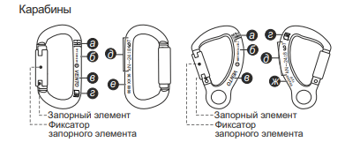 |  |  |  | Открывающееся устройство для соединения компонентов, которое позволяет пользователю присоединять систему, чтобы связать себя прямо или косвенно с анкером. An opening device for connecting components that allows the user to attach the system to connect himself directly or indirectly to the anchor. |  |  |  |  |  | 1

5. | Комплект СИЗ для систем спасения и эвакуации "Сапсан" A set of PPE for rescue and evacuation systems "Sapsan" | 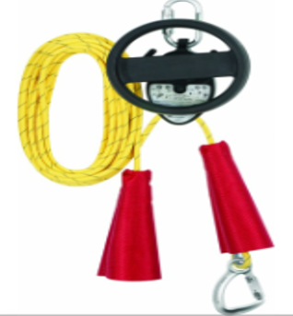 |  |  |  | Комплект СИЗ для систем спасения и эвакуации САПСАН предназначен для равномерного спуска с постоянной скоростью до 2 м/с. Спуск возможен как самостоятельный, так и с помощью второго человека (спасателя). Применяется при проведении спасательных и эвакуационных работ на предприятиях при срыве и зависании работника. Допускается производить спуск пострадавшего с сопровождающим. The SAPSAN rescue and evacuation PPE kit is designed for uniform descent at a constant speed of up to 2 m/s. The descent is possible both independently and with the help of a second person (lifeguard). It is used during rescue and evacuation operations at enterprises when an employee breaks down and freezes. It is allowed to descend the victim with an accompanying person. |  |  |  |  |  | 1

6. | Подвесная металлическая люлька (кабина) для эвакуации пострадавших. suspended metal cradle (cabin) for evacuation of victims. | 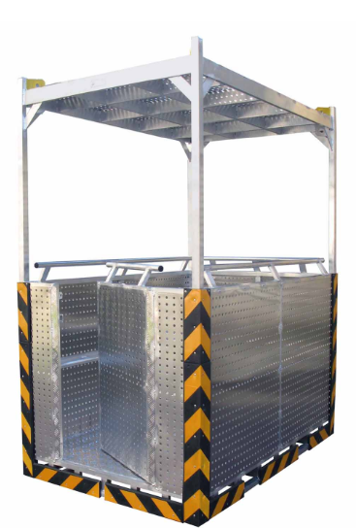 |  |  |  | *При аварийной транспортировке людей со строительного объекта, которые не в состоянии передвигаться самостоятельно используется подвесная люлька (кабина). *During emergency transportation of people from a construction site who are unable to move independently, a suspended cradle (cabin) is used. |  |  |  |  |  | 1

Методика проведения спасательных и эвакуационных работ при производстве работ на высоте двумя работниками The methodology of conducting rescue and evacuation operations in the production of work at height by two employees

При возникновении аварии или несчастного случая при производстве работ на высоте необходимо: In case of an accident or an accident during work at height, it is necessary:

№ этапа |  | Содержание: Content:

1. |  | Остановить производство работ на высоте Stop work at height

2. |  | Сообщить об аварии ответственному руководителю работ Report the accident to the responsible work manager

3. |  | Определить причину аварийной ситуации. При необходимости локализовать данную причину Determine the cause of the emergency. If necessary, localize this cause.

4. |  | Провести спасательные и эвакуационные действия To carry out rescue and evacuation actions

Выполнение спасательных работ Performing rescue operations

5. |  | Спасатель из числа работников осуществляет подготовку устройства для спасения и эвакуации к работе: открывает баул с устройством, последовательно извлекает устройство для спасения и эвакуации, анкерную петлю, соединительные элементы A rescuer from among the workers prepares the rescue and evacuation device for operation: opens the bag with the device, sequentially removes the rescue and evacuation device, anchor loop, connecting elements

6. |  | 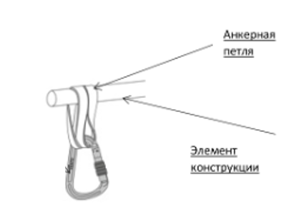 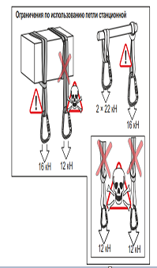 Спасатель из числа работников устанавливает анкерную петлю на выбранный для этого элемент конструкции (охватывая анкерной петлей элемент конструкции) A rescuer from among the workers installs an anchor loop on the selected structural element (covering the structural element with an anchor loop)

7. |  | 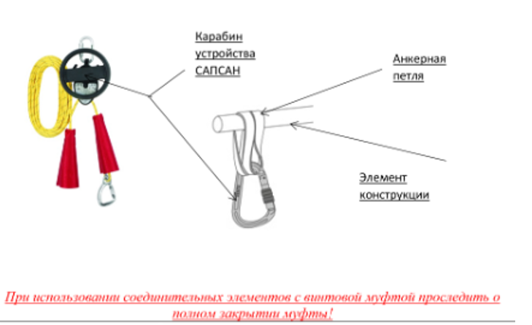 Спасатель из числа работников устанавливает устройство для спасения и эвакуации на анкерную петлю. Для надежного соединения надлежит применять соединительные элементы (карабины) A rescue worker installs a rescue and evacuation device on an anchor loop. For a reliable connection, connecting elements (carabiners) must be used

8. |  | Спасатель полностью выбирает один конец каната устройства для спасения и эвакуации The rescuer completely selects one end of the rope of the device for rescue and evacuation Необходимо: Necessary: 1.Проверить канат на отсутствие петель и узлов 1.Check the rope for loops and knots. 2. Убедиться в том, что канат имеет достаточную длинну для спуска в безопасную зону. 2. Make sure that the rope is long enough to descend into a safe area. 3. Убедиться в отсутствии по пути следования острых кромок (при перегибе каната), посторонних предметов, с которыми может столкнуться пострадавший 3. Make sure that there are no sharp edges along the route (when bending the rope), foreign objects that the victim may encounter.

9. |  | 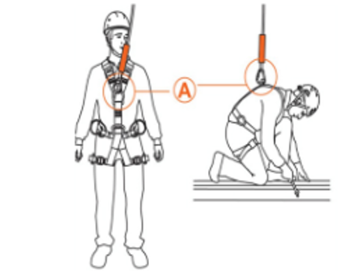 Спасатель фиксирует карабин каната эвакуационного устройства за элемент (А) страховочной привязи пострадавшего, замуфтовывает соединительный элемент (карабин). The rescuer installs the carbine of the rope of the evacuation device for the element (A) of the safety harness of the victim, hooks the connecting element (carbine).

10. |  | Спасатель выбирает свободное провисание каната устройства для спасения до рабочего положения. The rescuer selects the free slack of the rope of the rescue device to the working position.

11. |  | 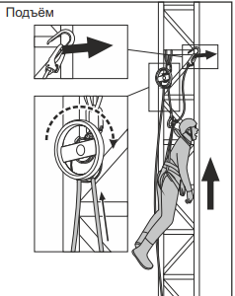 Спасатель производит подъем пострадавшего при помощи эвакуационного устройства до полной разблокировки стропа пострадавшего в следующей последовательности: The rescuer lifts the victim using an evacuation device until the sling of the victim is fully unlocked in the following sequence: 1. Спасатель вращает колесо устройства САПСАН в сторону каната к которому закреплен пострадавший. 1. The rescuer turns the wheel of the SAPSAN device towards the rope to which the victim is attached. 2.Спасатель прекращает вращение колеса устройства САПСАН только когда строп, на которм завис пострадавший, перестал быть под нагрузкой (возможно его свободное отссоединение от точки крепления) 2. The rescuer stops the rotation of the SAPSAN device wheel only when the sling on which the victim is hanging is no longer under load (it may be loosened from the attachment point)

12. |  | 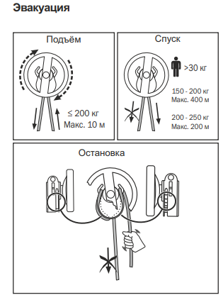 Спасатель блокирует эвакуационное устройство проводя свободный конец каната устройства САПСАН (который не нагружен весом пострадавшего) провести через элементы трения устройства (рожки) и нижний элемент блокировки каната (тормозной желоб расположен внизу устройства САПСАН) согласно представленной схеме The rescuer blocks the evacuation device by guiding the free end of the rope of the SAPSAN device (which is not loaded with the victim's weight) through the friction elements of the device (horns) and the lower element of the rope lock (the brake chute is located at the bottom of the SAPSAN device) according to the presented scheme

13. |  | Отсоединяет карабин стропа на котором произошло зависание пострадавшего от элемента (А) страховочной привязи пострадавшего. Detaches the carabiner of the sling on which the victim was suspended from the element (A) of the victim's safety harness.

14. |  | 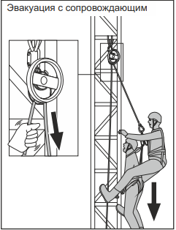 Спасатель разблокирует эвакуационное устройство соблюдая инструкцию производителя и производит контролируемый спуск пострадавшего до нулевой отметки. The rescuer unlocks the evacuation device following the manufacturer's instructions and makes a controlled descent of the victim to zero.

15. |  | Принимающие усаживают пострадавшего на корточки, затем переводят его в сидячее положение, расстегивают страховочную привязь. The hosts squat the victim down, then move him to a sitting position, unfasten the safety harness.

16. |  | Члены бригады выводят (транспортируют) пострадавшего в безопасное место. The crew members take (transport) the victim to a safe place, according to the evacuation plan located at the markers of this facility.

16.1. |  | Члены бригады проводят подробный осмотр пострадавшего на наличие травм The team members conduct a detailed examination of the victim for injuries.

16.2. |  | Члены бригады оказывают первую помощь пострадавшему, передают пострадавшего медицинскому персоналу. Members of the brigade provide first aid to the victim, transfer the victim to medical personnel.

Методика самостоятельной эвакуации Self-evacuation procedure

Подготовка к выполнению спасательных работ Preparation for rescue operations

№ этапа |  | Содержание: Content:

1. |  | Остановить производство работ на высоте Stop work at height

2. |  | Сообщить об аварии ответственному руководителю работ Report the accident to the responsible work manager

3. |  | Определить причину аварийной ситуации. При необходимости локализовать данную причину Determine the cause of the emergency. If necessary, localize this cause.

4. |  | Провести спасательные и эвакуационные действия To carry out rescue and evacuation actions

Выполнение спасательных работ Performing rescue operations

5. |  | Работник осуществляет подготовку устройства для спасения и эвакуации к работе: открывает баул с устройством, последовательно извлекает устройство для спасения и эвакуации, анкерную петлю, соединительные элементы The employee prepares the rescue and evacuation device for work: opens the bag with the device, sequentially removes the rescue and evacuation device., anchor loop, connecting elements

6. |  | Работник устанавливает анкерную петлю на выбранный для этого элемент конструкции (охватывая анкерной петлей элемент конструкции) An employee installs an anchor loop on the structural element intended for this purpose (covering the structural element with an anchor loop)

7. |  | Работник устанавливает устройство для спасения и эвакуации на анкерную петлю. Для надежного соединения надлежит применять соединительные элементы (карабины) An employee installs a rescue and evacuation device on an anchor loop. For a reliable connection, connecting elements (carabiners) must be used

8. |  | Работник полностью выбирает один конец каната устройства для спасения и эвакуации The worker completely selects one end of the rope of the device for rescue and evacuation Необходимо: Necessary: 1.Проверить канат на отсутствие петель и узлов 1.Check the rope for loops and knots. 2. Убедиться в том, что канат имеет достаточную длинну для спуска в безопасную зону. 2. Make sure that the rope is long enough to descend into a safe area. 3. Убедиться в отсутствии по пути следования острых кромок (при перегибе каната), посторонних предметов, с которыми может столкнуться пострадавший 3. Make sure that there are no sharp edges along the route (when bending the rope), foreign objects that the victim may encounter.

9. |  | Работник фиксирует карбин каната эвакуационного устройства за элемент (А) страховочной привязи пострадавшего, замуфтовывает соединительный элемент (карабин). The worker installs the carbine of the rope of the evacuation device for the element (A) of the safety harness of the victim, hooks the connecting element (carabiner).bine).

10. |  | Работник выбирает свободное провисание каната устройства для спасения до рабочего положения. The employee chooses the free slack of the rope of the rescue device to the working position.

11. |  | Работник производит подъем пострадавшего при помощи эвакуационного устройства до полной разблокировки стропа пострадавшего в следующей последвательности: The rescuer lifts the victim using an evacuation device until the sling of the victim is fully unlocked in the following sequence: 1. Работник вращает колесо устройства САПСАН в сторону каната к которому закреплен пострадавший. 1. The rescuer turns the wheel of the SAPSAN device towards the rope to which the victim is attached. 2.Работник прекращает вращения колеса САПСАН только когда строп, на которм завис пострадавший, перестал быть под нагрузкой (возможно его свободное отссоединение от точки крепления) 2. The rescuer stops scrolling only when the sling on which the victim is hanging is no longer under load (it may be loosened from the attachment point)

12. |  | Работник блокирует эвакуационное устройство проводя свободный конец каната устройства САПСАН (который не нагружен весом пострадавшего) провести через элементы трения устройства (рожки) и нижний элемент блокировки каната (тормозной желоб расположен внизу устройства САПСАН) согласно представленной схеме The rescuer blocks the evacuation device by guiding the free end of the rope of the SAPSAN device (which is not loaded with the victim's weight) through the friction elements of the device (horns) and the lower element of the rope lock (the brake chute is located at the bottom of the SAPSAN device) according to the presented scheme

13. |  | Отсоединяет карабин стропа на котором произошло зависание пострадавшего от элемента (А) страховочной привязи пострадавшего. Detaches the carabiner of the sling on which the victim was suspended from the element (A) of the victim's safety harness.

14. |  | 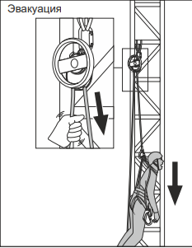 Работник разблокирует эвакуационное устройство соблюдая инструкцию производителя и производит контролируемый спуск пострадавшего до нулевой отметки. The rescuer unlocks the evacuation device following the manufacturer's instructions and makes a controlled descent of the victim to zero.

15. |  | Принимающие усаживают пострадавшего на корточки, затем переводят его в сидячее положение, расстегивают страховочную привязь. The hosts squat the victim down, then move him to a sitting position, unfasten the safety harness.

16. |  | Члены бригады выводят (транспортируют) пострадавшего в безопасное место. The crew members take (transport) the victim to a safe place, according to the evacuation plan located at the markers of this facility.

16.1. |  | Члены бригады проводят подробный осмотр пострадавшего на наличие травм The team members conduct a detailed examination of the victim for injuries.

16.2. |  | Члены бригады оказывают первую помощь пострадавшему, передают пострадавшего медицинскому персоналу. Members of the brigade provide first aid to the victim, transfer the victim to medical personnel.

